naslov

1. Poredaj radne listove po redu.

2. Izradi zadatke u radnim listovima.

2

Blagajnik | Razred | Iznos u kn
Marko P. | 1.a | 1234 | Svi učenici jedne osnovne škole sudjelovali su akciji prodaje jela koje su sami (ili uz pomoć roditelja) skuhali/ispekli. U tablici su prikazani iznosi koje su blagajnici razreda prikupili za trajanja akcije. Promijeni širine stupaca tako da svi podaci budu vidljivi.
Ana M. | 1.b | 1876
Ivana B. | 2.a | 1946
Karlo J. | 2.b | 1011
Emina G. | 3.a | 1023
Anita E. | 3.b | 920
Kornelija T. | 4.a | 919
Edita R. | 4.b | 1320
Jadranka H. | 5.a | 1549
Hrvoje H. | 5.b | 1610
Eva K. | 6.a | 980
Zvonimir Z. | 6.b | 1082
Zlatko G. | 7.a | 1478
Ante T. | 7.b | 1216
Maja E. | 8.a | 1980
Karolina K. | 8.b | 1096

4
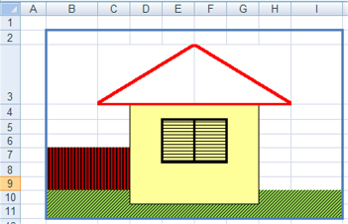
Umetni novi radni list, imenuj ga Kućica i nacrtaj kućicu poput nacrtane.

